상품제안서
DECO PM700 차량용 공기청정기 | 상품코드: S15175

 |  |  |  |  |  | 02-713-8555 | www.synergygift.co.kr
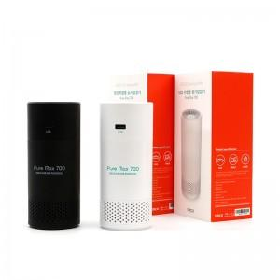 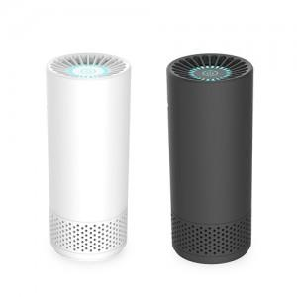

【상세/제작정보】 | 차안 또는 개인용 책상에서 상쾌한 공기

【인쇄/포장옵션】 | 실크, 레이저 / 포장지포장

【공급단가】 | 수량 | 100~ | 500~ | 1,000~ | 3,000~
*VAT별도 | 단가 | 22,950원 | 22,100원 | 21,250원 | 20,400원

【상품 URL】 | https://www.synergygift.co.kr:443/src/goods_detail.php?gdno=900

